音素
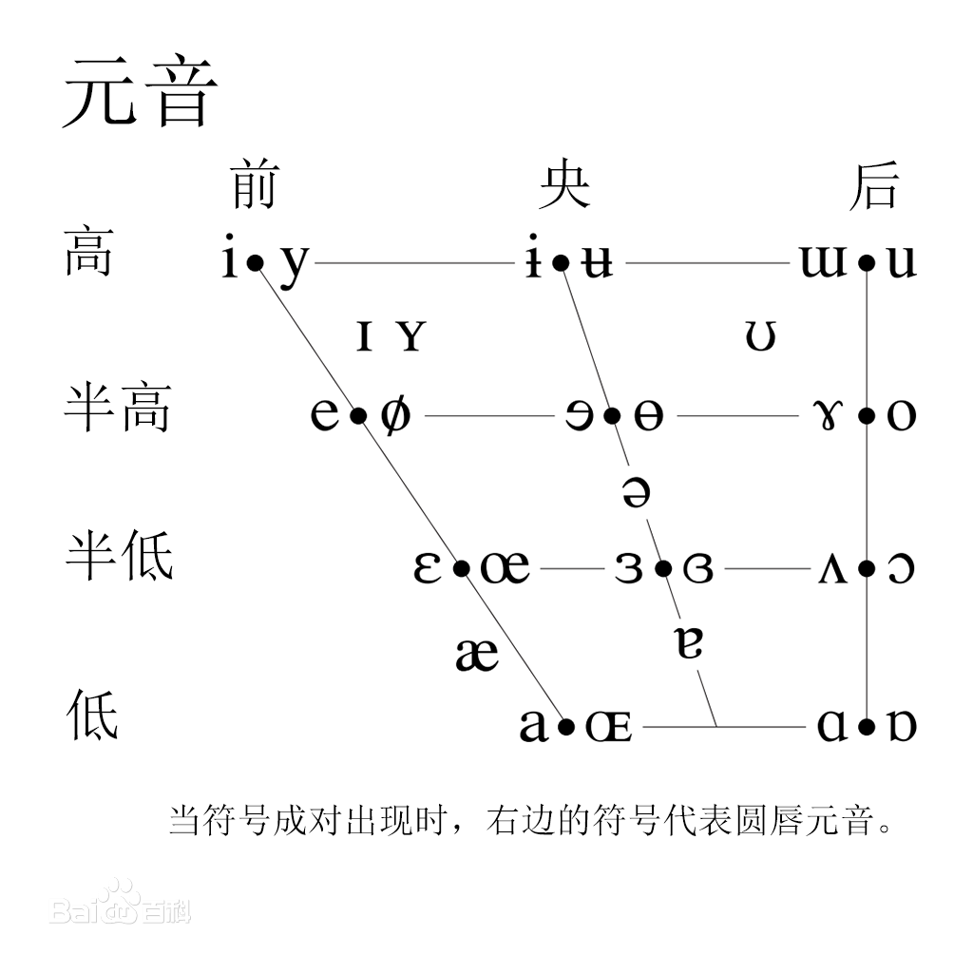
第一部分 | 音素的选择

音素的选择要考虑到
1.中二感：要像一门语言，想某种古语就更好了。
2.规律性：和法术效果能够简单地对应上。

元音： | a | i | u | e（日语e） | o | ə
这里有点小尴尬，就是e和o在不同的语言中读法差距较大。
双元音？DLC见吧。

辅音：
n
s
t
l
r
h

是不是要考虑一下n/l,h/f,l/r不分的人……
另外等语音结果出来筛选一下不好区分的辅音吧。

元音四到五个，辅音也四到五个，基本也就够用了。

剩下的问题还有设计一套文字对应，在游戏中显示。

